Hoja3
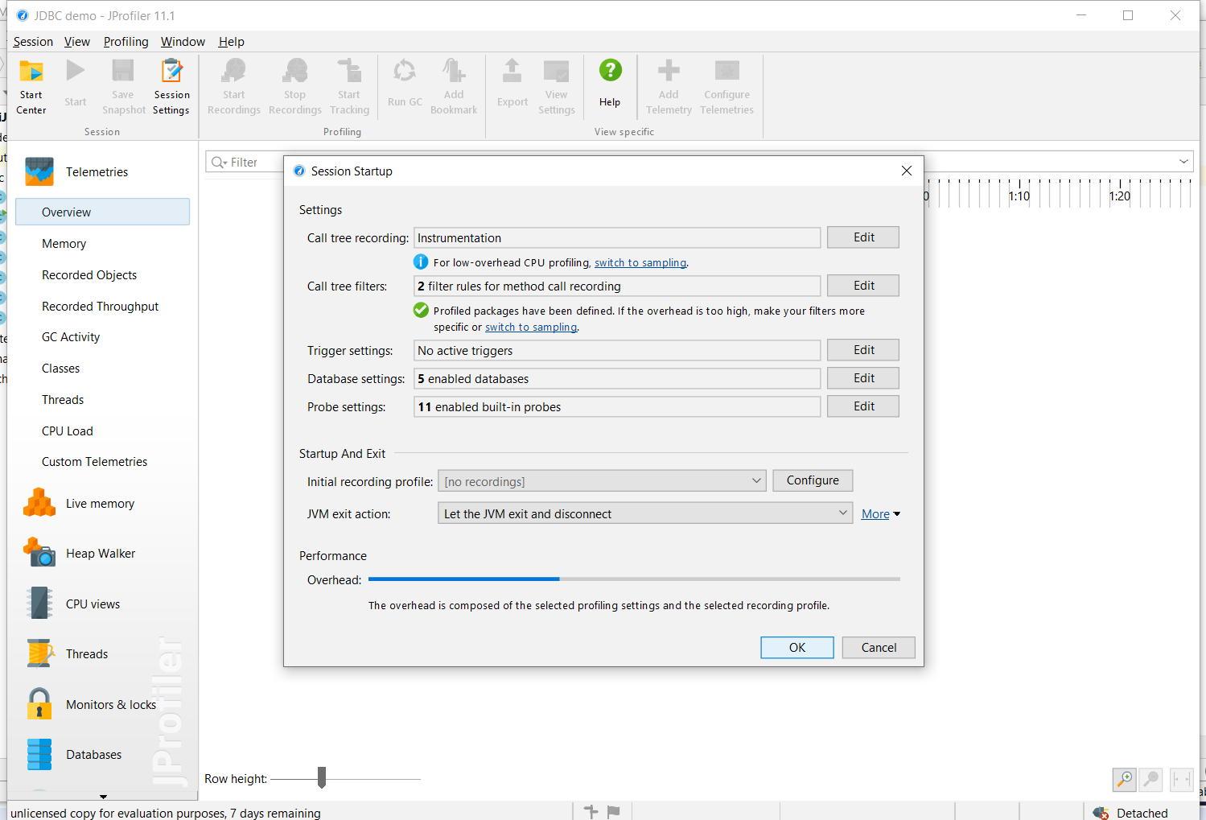
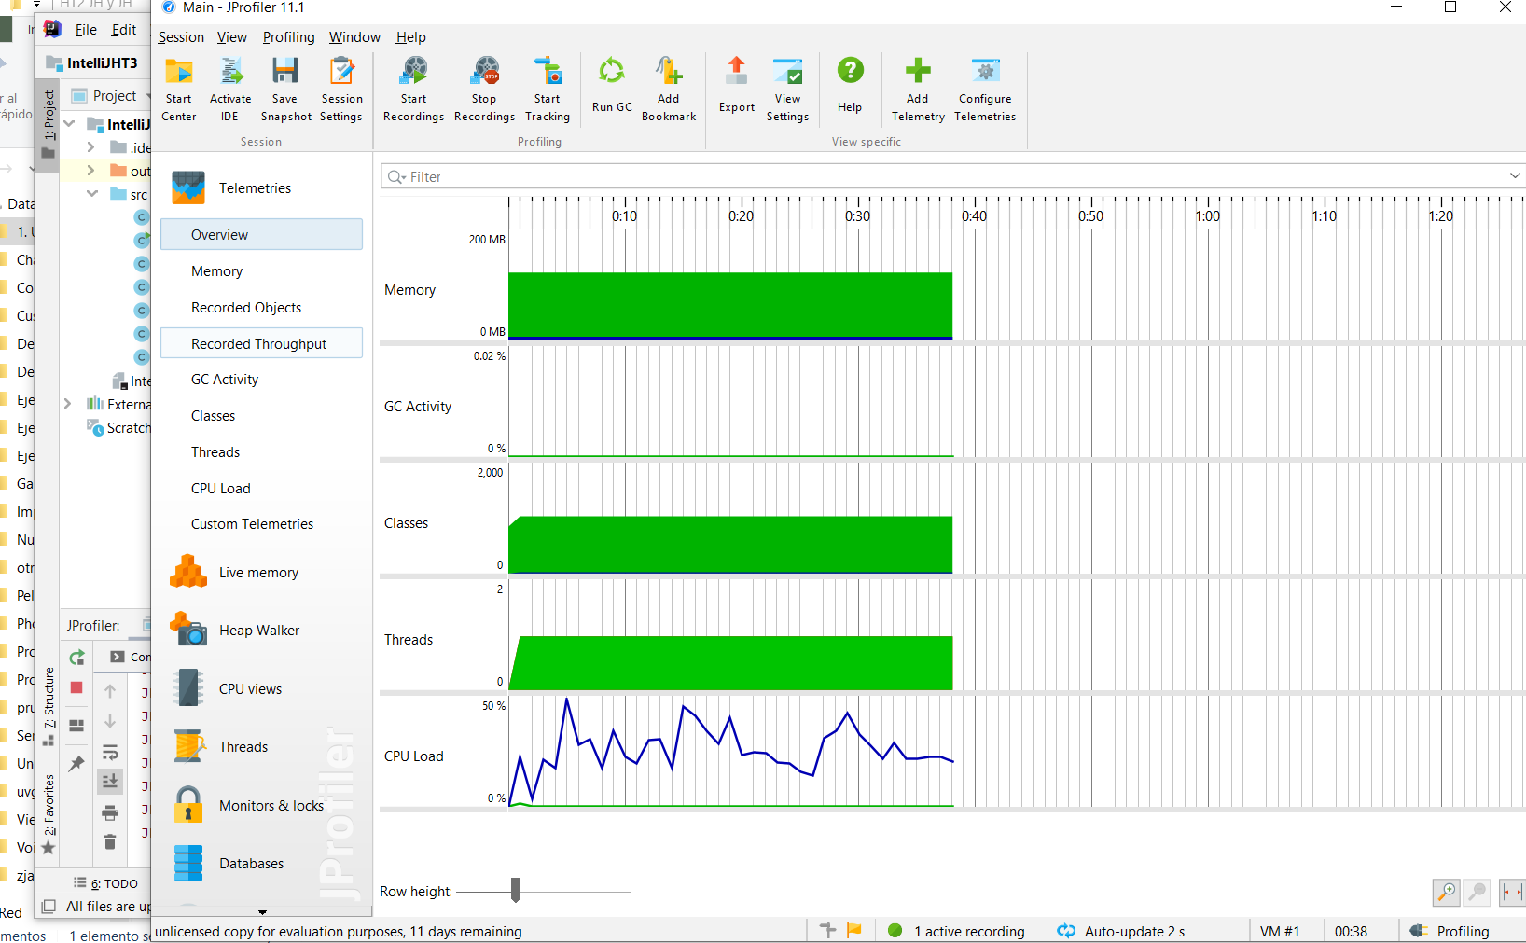
 | Graficas de tiempos con profiler(eje x numeros al azar, eje y milisegundos de tardanza)

sin ordenar
palabras | 10 | 300 | 600 | 900 | 1200 | 1500 | 1800 | 2100 | 2400 | 3000
Selection Sort | 0.4505 | 0.754301 | 1.4951 | 0.373099 | 0.5793 | 0.7427 | 1.0949 | 1.5671 | 2.1056 | 2.5558
Selection Sort
Merge Sort | 0.3938 | 0.249401 | 0.167001 | 0.203401 | 0.198001 | 0.3076 | 0.3106 | 0.301101 | 0.3489 | 0.4667
Quick Sort | 0.423901 | 0.1241 | 0.198601 | 0.090499 | 0.1508 | 0.0886 | 0.0968 | 0.1278 | 0.1348 | 0.2076
Radix Sort | 0.0044 | 0.024001 | 0.0405 | 0.095499 | 0.0739 | 0.0951 | 0.1099 | 0.133101 | 0.148199 | 0.2211
Heap Sort | 0.040601 | 0.0244 | 0.0775 | 0.1141 | 0.0662 | 0.103701 | 0.114001 | 0.117 | 0.1275 | 0.1822

ya ordenados
palabras | 10 | 300 | 600 | 900 | 1200 | 1500 | 1800 | 2100 | 2400 | 3000
Selection Sort | 0.002101 | 0.1753 | 0.648601 | 0.252099 | 0.147199 | 0.232999 | 0.366 | 0.494501 | 0.6277 | 0.894899
Merge Sort | 0.005 | 0.0273 | 0.116699 | 0.092 | 0.1102 | 0.1534 | 0.221501 | 0.175101 | 0.2263 | 0.3287
Quick Sort | 0.0031 | 0.0533 | 0.219901 | 0.6454 | 1.3008 | 1.0365 | 1.739301 | 3.7218 | 2.7634 | 3.7732
Radix Sort | 0.006999 | 0.096101 | 0.2405 | 0.330699 | 0.565199 | 0.6811 | 1.0563 | 0.487299 | 0.3137 | 0.7406
Heap Sort | 0.0041 | 0.205599 | 0.0889 | 0.0805 | 0.1326 | 0.220101 | 0.157601 | 0.237301 | 0.334101 | 0.2984

o(log n) | 1 | 2.4771212547 | 2.7781512504 | 2.9542425094 | 3.079181246 | 3.1760912591 | 3.2552725051 | 3.3222192947 | 3.3802112417 | 3.4771212547
o(raiz n) | 3.1622776602 | 17.320508076 | 24.494897428 | 30 | 34.641016151 | 38.729833462 | 42.426406871 | 45.82575695 | 48.989794856 | 54.772255751
o(1) | 1 | 1 | 1 | 1 | 1 | 1 | 1 | 1 | 1 | 1
Merge Sort
o(1) | 1.2 | 1.2 | 1.2 | 1.2 | 1.2 | 1.2 | 1.2 | 1.2 | 1.2 | 1.2
Radix Sort
Quick Sort

Heap Sort

 |  |  |  |  |  |  |  | Profiler utilizado |  | Integracion de intellij y jprofiler, tiempos mediante triggers

